Аркуш1
Музичне обладнання для музичної зали садочка "Золотий Ключик"

модель | опис | Зображення | ціна | кільк. | сума
ASUS X512FA-BQ1636 (90NB0KR6-M23240) | Артикул: 90NB0KR6-M23240 Модельный ряд VivoBook 15 Дисплей (диагональ) 15,6 Дисплей (макс. разрешение) 1920 x 1080 (Full HD) Процессор (модель) Intel Core i3-8145U (Whiskey Lake) Процессор (тактовая частота - turbo), ГГц 2,1 - 3,9 Оперативная память (объем) 8 ГБ Видеокарта (интегрированная) Intel UHD Graphics 620 |  | 13000 | 1 | 13,000.00
Yamaha Arius YDP-144 Rosewood (ydp144r) + Блок питания! | Цифровое пианино | 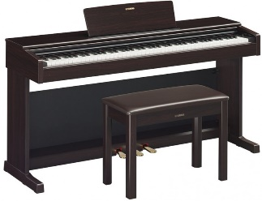 | 29000 | 1 | 29,000.00
SENNHEISER XSW-1-835-В | радіосистема з ручним мікрофоном |  | 7945.00 | 3 | 23,835.00
YAMAHA MG16XU | аналоговий мікшерний пульт, 16 каналів, процесор ефектів | 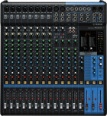 | 17500.00 | 1 | 17,500.00
 |  |  | Сума: |  | 83,335.00

 |  |  | Резерв 20% |  | 16,665.00

 |  |  | Загальна сума |  | 100,000.00

